Académie
Figure 1 : Proportion d’élèves présentant une maîtrise satisfaisante (au-dessus du seuil 2) selon le domaine évalué en français de CP en 2019, 2020 et 2021 dans l’académie d’Orléans-Tours

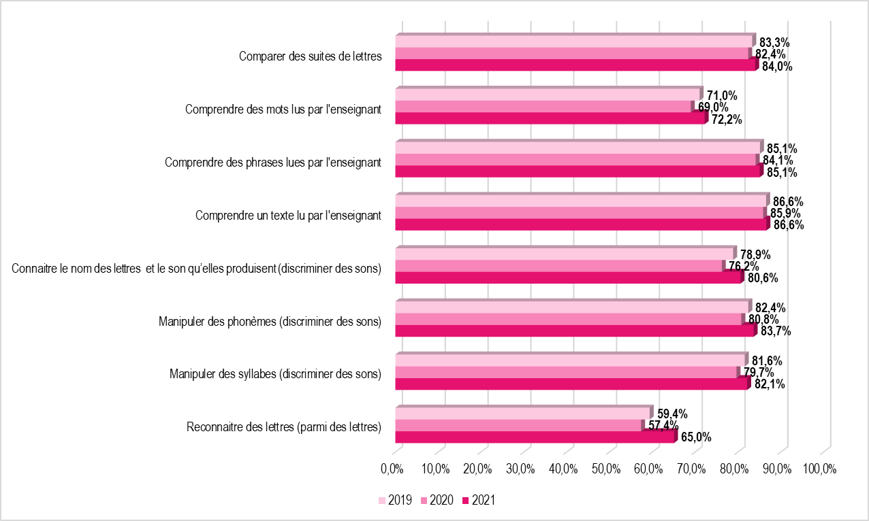
 | Comparer des suites de lettres | Comprendre des mots lus par l'enseignant | Comprendre des phrases lues par l'enseignant | Comprendre un texte lu par l'enseignant | Connaitre le nom des lettres et le son qu’elles produisent (discriminer des sons) | Manipuler des phonèmes (discriminer des sons) | Manipuler des syllabes (discriminer des sons) | Reconnaitre des lettres (parmi des lettres)
2019 | 83.3% | 71.0% | 85.1% | 86.6% | 78.9% | 82.4% | 81.6% | 59.4%
2020 | 82.4% | 69.0% | 84.1% | 85.9% | 76.2% | 80.8% | 79.7% | 57.4%
2021 | 84.0% | 72.2% | 85.1% | 86.6% | 80.6% | 83.7% | 82.1% | 65.0%

Note de lecture : A la rentrée 2021, 84,0 % des élèves de CP présentent une maîtrise satisfaisante dans le domaine «Comparer des suites de lettres», contre 82,4 % en 2020.
Champ : académie d’Orléans-Tours, public et privé sous contrat
Source : Rectorat de l'académie d'Orléans-Tours - DEP, MENJ-DEPP, Repères CP.

Figure 2 : Proportion d’élèves présentant une maîtrise satisfaisante (au-dessus du seuil 2) selon le domaine évalué en mathématiques de CP en 2019, 2020 et 2021 dans l’académie Orléans-Tours

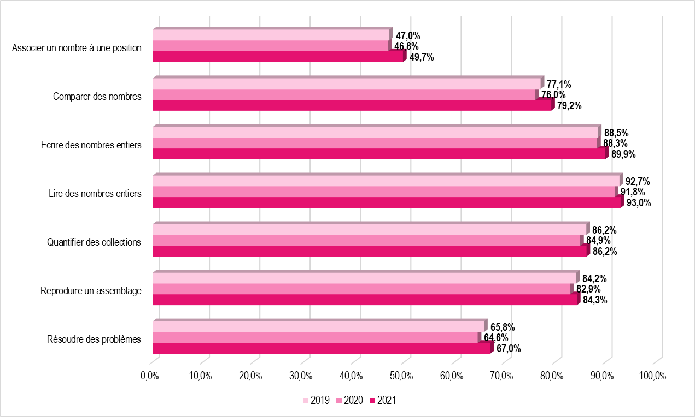
 | Associer un nombre à une position | Comparer des nombres | Ecrire des nombres entiers | Lire des nombres entiers | Quantifier des collections | Reproduire un assemblage | Résoudre des problèmes
2019 | 47.0% | 77.1% | 88.5% | 92.7% | 86.2% | 84.2% | 65.8%
2020 | 46.8% | 76.0% | 88.3% | 91.8% | 84.9% | 82.9% | 64.6%
2021 | 49.7% | 79.2% | 89.9% | 93.0% | 86.2% | 84.3% | 67.0%

Note de lecture : A la rentrée 2021, 67,0 % des élèves de CP présentent une maîtrise satisfaisante dans le domaine «Résoudre des problèmes», contre 61,6 % en 2020.
Champ : académie d’Orléans-Tours, public et privé sous contrat
Source : Rectorat de l'académie d'Orléans-Tours - DEP, MENJ-DEPP, Repères CP.

Réf. : Stats infos, n° 22.02 © DEP

